運要 研究内容
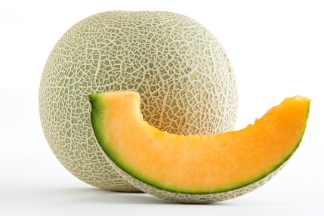

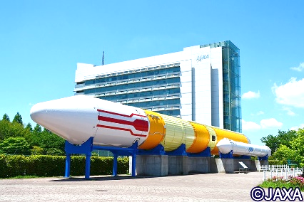

「郷土を愛し 協働して未来にはばたく
研究内容

21世紀も20年余りが経過し、AIやIoT、ビッグデータなどの先端技術が高度化し、あらゆる産業や社会生活に取り入れられた超スマート社会Society5.0時代の到来をはじめ、グローバル化の進展や人口構造の変化など社会の様々な領域で加速度的に日々変化し、将来を予測することは難しくなっています。将来の予測が困難社会状況の中で、時代の進展を的確にとらえ今後の教育の在り方を見極め、日本国憲法・教育基本法・学習指導要領の理念に基づき、子供たち一人一人に、志高く未来を創り出していくために必要な資質・能力を確実に育む学校教育を実現していくことが、私たちの大きな使命だと考えています。
このような背景を踏まえ、「社会や地域に開かれた学校づくり」を展開し、未来を拓く「生きる力」を高め、豊かな人間性や創造性、国際社会の一員としての自覚をもち、持続可能な社会の担い手となる人材を育成するために私たちは貢献しなければなりません。その使命を果たすために私たちは、副校長・教頭の職務内容の研究を通して力量を高め、国民の期待に応える魅力ある学校づくりに努めることが求まられています。
以上のことから、次のことを研究の基本目標とします。

研究の基本目標

●教育理念に基づく学校教育の実現
特色ある学校づくりを展開し、生きる力を育む学校教育の実現を目指す。
●副校長・教頭としての力量の向上
広い視野に立って学校運営が行えるよう、学校教育に対する識見を深める。
●学校の社会的役割の推進
国民の期待に応える魅力ある学校づくりを推進する。

 | 分科会 | 課題 | 各課題の内容 |  |  | 提言者
 | 第１Ａ | 教育課程に関する課題 | ◇信頼される学校づくりに資する「社会に開かれた教育課程」の編成・実施・評価（カリキュラム・マネジメント） ◇教育目標の設定と具現化 ◇教科横断的な視点に立った資質・能力 ◇教育課程の実施と学習評価 ◇幼・保・小・中・高・特別支援学校の連携 ◇小中一貫教育 ◇家庭や地域との連携及び協働 |  |  | 九州 | 鹿児島（小）
 |  |  |  |  |  | 関東甲信越 | 栃木（中）
 | 第１Ｂ |  |  |  |  | 北海道 | 札幌（小）
 |  |  |  |  |  | 茨城 | 常陸太田市（中）
 | 第２ | 子供の発達に関する課題 | ◇確かな学力の確実な定着 ◇児童生徒の豊かな人間性の育成 ◇児童生徒の健康・体力の増進 ◇生き抜く力やこれから求めらる資質・能力の育成 ◇その他、児童生徒の発達を支える教育課題 |  |  | 東北 | 山形（中）
 |  |  |  |  |  | 関東甲信越 | 群馬（小）
 | 第３ | 教育環境整備に関する課題 | ◇児童生徒の安心安全 ◇学校の施設設備 ◇学校、家庭、地域との連携と協働 ◇学校規模適正化 ◇文書事務、経理事務の管理 ◇教育の情報化 |  |  | 東海北陸 | 富山（中）
 |  |  |  |  |  | 関東甲信越 | 東京（小）
 | 第４ | 組織・運営に関する課題 | ◇学校運営全般 ◇人材育成や組織力向上 ◇リスク管理や危機管理 ◇地域連携（コミュニティ・スクール） ◇異校種間連携 ◇その他、組織・運営 |  |  | 近畿 | 大阪（中）
 |  |  |  |  |  | 関東甲信越 | 埼玉（中）
 | 第５Ａ | 教職員の専門性に関する課題 | ◇教職員の専門家としての意識高揚 ◇教職員の指導力等の育成 ◇教職員の研修 ◇教職員の服務 ◇学校段階間連携を通した、教職員の課題意識の向上 ◇教職員の協働体制の構築 ◇教職員の学校運営参画意識の向上 |  |  | 中国 | 島根（小）
 |  |  |  |  |  | 関東甲信越 | 新潟（小）
 | 第５Ｂ |  |  |  |  | 四国 | 高知（中）
 |  |  |  |  |  | 茨城 | 結城郡（小）
 | 第６ | 副校長・教頭の職務内容や 職務機能に迫る課題 | 未定 |  |  | 全公教 総務・調査部担当

 | 特別Ⅰ | 時宜に応じた課題 | 未定 |  |  | 全公教 研究部担当

 | 特別Ⅱ | 開催地の創意を生かした課題 | ◇教員不足と言われる今、教員の魅力を再発見・再確認して、その発信方法を議論 ◇教員生活についての不安・抵抗感を低くする ◇魅力度ランキング最下位になることが多い茨城県だからこそ |  |  | 茨城県実行委員会担当

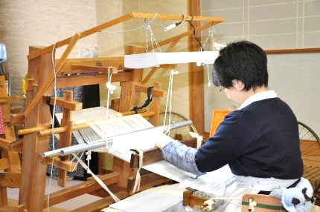
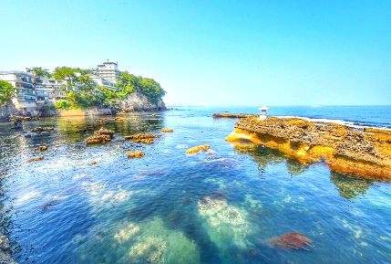
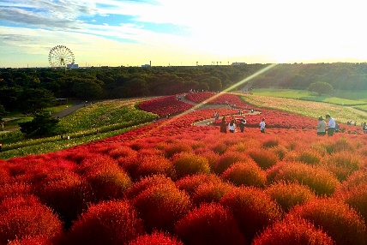

人財を育む 活力ある学校づくりの推進」

(1) 学校教育の課題の解決に努める
私たちの研究は、国民の期待に応え、教育基本法及び学校教育法等の諸法規に定
められた教育の目標を達成することを究極の目的とする。そのために自らの職能を
高め、学校現場が抱えている課題の解決に努める。
(2) 副校長・教頭の職務内容や職務機能を追求する
学校運営において副校長・教頭としての関わりを大切にし、その職務内容を追究
するとともに職務機能の充実を図る。
(3) 研究成果を政策提言活動（要請活動）に生かす
研究活動と政策提言活動(要請活動）は全国公立学校教頭会の活動の２本柱であ
る。研究の成果を政策提言活動に生かし、教育環境の整備に役立てていくよう努め
る。
研究の基本方針

 |  |  |  | 【各分科会とも参集150名、オンライン200名】
 | 提言テーマ |  |  |  | 会場
 | ９か年を通した「学習者主体の学び」を具現化する教育課程を目指して －ビジョンの共有と連携・協働の推進役としての教頭のかかわり方－ |  |  |  | アダストリアみとアリーナ
 | コロナ禍を超えて－持続可能な教育課程の編成と教頭としての役割 －持続可能な教育課程編成の工夫と今後の課題－ |  |  |  | １階：サブアリーナ
 | 校種間連携から考える教育課程 －札幌市の特色を生かした校種間連携による教育課程の工夫－ |  |  |  | アダストリアみとアリーナ
 | 学校教育目標の実現を目指した教育課程の実践を推進する学校運営のあり方 －鍛え、磨き、育む資質能力の育成を通して－ |  |  |  | ２階：会議室
 | 児童生徒の豊かな人間性を養うために －「感動する心、思いやりの心、自他を尊重する心」の育成を目指した地域学校協働活動を通して－ |  |  |  | ホテル・ザ・ウエストヒルズ・水戸
 | 子供まんなか、一人一人が笑顔になるための支援の在り方 －チームとして子供を支援するための教頭のマネジメントについて－ |  |  |  | ２階：千波
 | 地域の力を生かす学校環境づくり －社会に開かれた教育課程の実現を目指して－ |  |  |  | 水戸京成 ホテル
 | 地域の力を生かした教育活動の充実を目指して －学校支援本部とのさらなる協働に向けての副校長の役割－ |  |  |  | ２階：瑠璃の間
 | 生徒と一緒につくる「これからの揃わない前提の学校」づくり |  |  |  | 水戸プラザホテル
 | 地域の特性を生かし教師が育ち子供が伸びる教員組織づくりを実現するための教頭の役割 －仕事に長期的戦略的課題を見いだせる教員を育成していく組織づくりの方法－ |  |  |  | １階：ガーデンルーム
 | 楽しみながら学び続ける教職員集団の人材育成に向けた教頭の関わり －教職員のWell-Beingの実現に向けて－ |  |  |  | 水戸プラザホテル
 | 若手教員の授業力と生徒指導力を高める研修と学校体制 －新潟県の教員育成を担う教員獲得困難地域の取組例－ |  |  |  | ２階：プラザボールルームＥ側
 | 教員の同僚性・協働性の向上と学校運営参画に向けた教頭としての役割 －質問紙調査から考える教頭のあり方－ |  |  |  | 水戸プラザホテル
 | 指導教諭を核とした、町全体の指導力向上を目指して －配置校から町内各校へ 町教頭会として連携・協働した取組から－ |  |  |  | ２階：プラザボールルームＷ側
 | 未定 |  |  |  | 水戸市民会館
 |  |  |  |  | ２階：展示室
 | 未定 |  |  |  | 水戸市民会館
 |  |  |  |  | ３階：会議室
 | 「魅力発信で 教員不足解消を」 －今 副校長・教頭としてできること－ |  |  |  | 水戸三の丸 ホテル
 | 午前の部：木内酒造株式会社 代表取締役社長 木内 敏之 氏 「魅力発見とその発信」 午後の部：教育研究家 妹尾 昌俊 氏 「魅力発信の前にやるべきこと、不安・抵抗感を低くする」 |  |  |  | ４階：ステラ

